INQUIRY
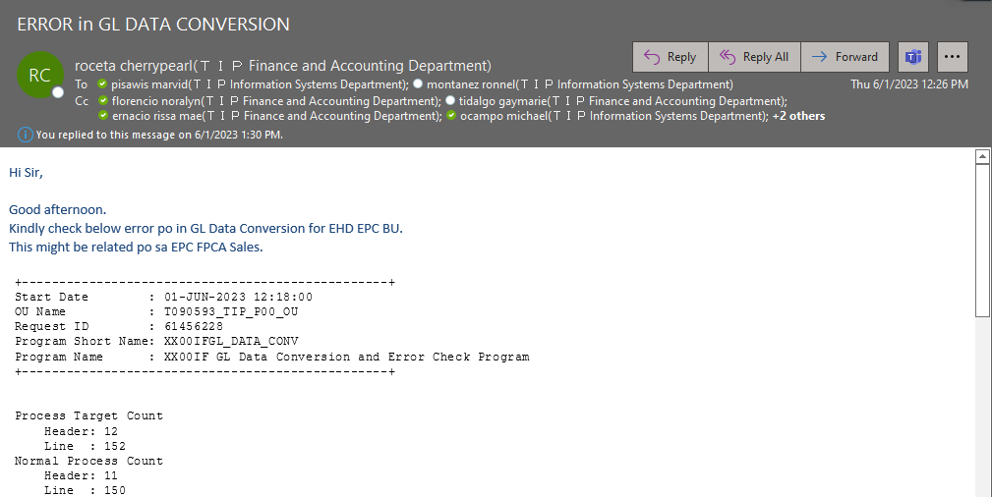

ACTUAL OPERATION
UNANG GAWIN MO, SINCE NASA DATA CONVERSION NA SYA, ICHECK MO YUNG STAGING TABLE NG GL.

IQUERY MO LANG TO PARA MAKITA MO KUNG ALIN ANG MAY ERROR MESSAGE.
SELECT *
FROM APPS.XX00IFGL_JOURNAL_STG_ALL
WHERE 1 = 1
and period_name = 'MAY-2023'
ORDER BY CREATION_DATE DESC ;

 | ETO ANG EXAMPLE NG ERROR MESSAGE, INDICATED NYA YUNG REASON AND CODE COMBINATION.

NEXT KONG GINAWA AY CHINECK KO YUNG CODE COMBINATION SA GL KUNG TAMA OR ACTIVE PA.
Dito sa picture sa baba, naka "N" yung flag nya, so naka disable na sya.

Ang ginawa ko ay kinonfirm ko sakanila yung code combination na nag error, and sabi nila ay hindi yon.

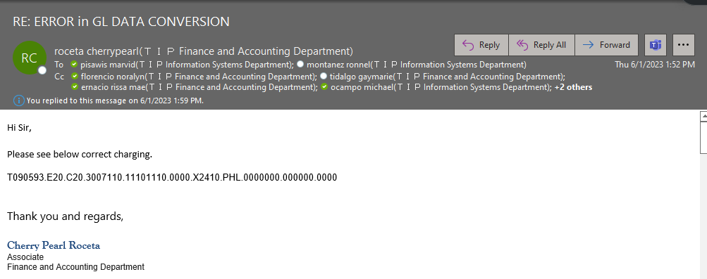

Ang next kong ginawa ay minanual update ko ung code combination dun sa nag eerror na transaction. Base sa investigation namen,
Ang root cause nito ay hindi update yung inuupload ng planning. Kaya pag dating sa staging ay hindi nya makita yung setup.
chineck ko din yung code combination na binigay nila na sinsabi nilang tama, and meron namang setup.
Kaya nag manual update na ko s transaction na nag eerror.

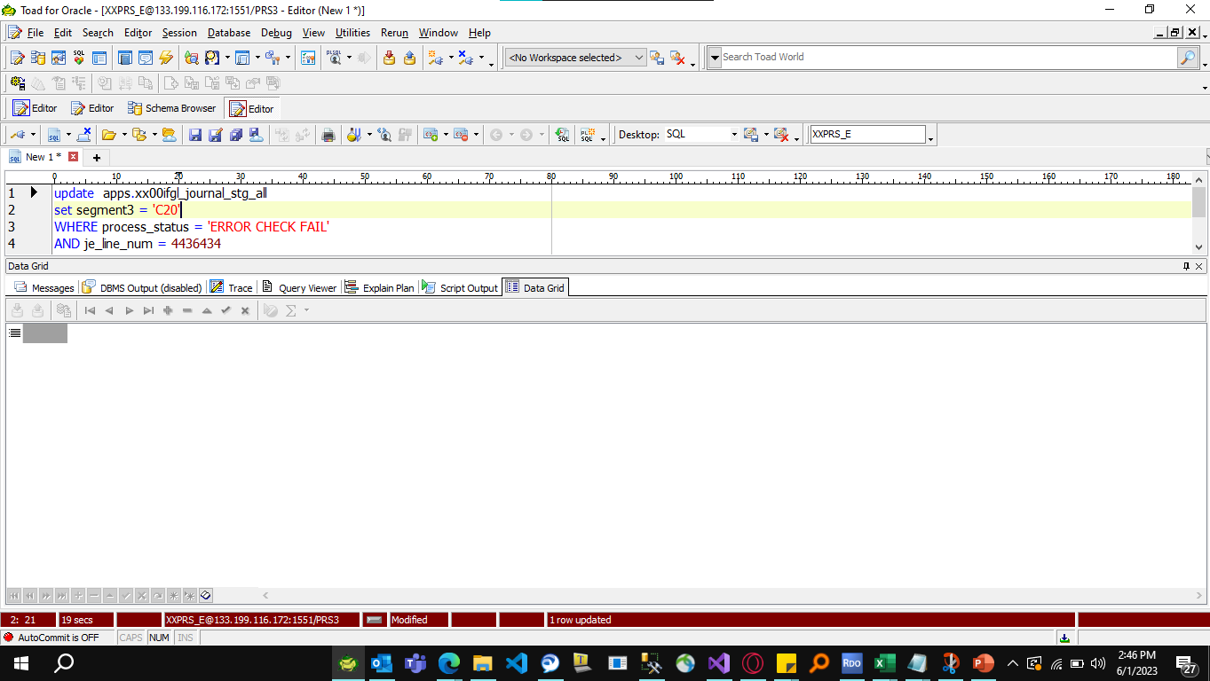

Wag kalimutan mag commit!
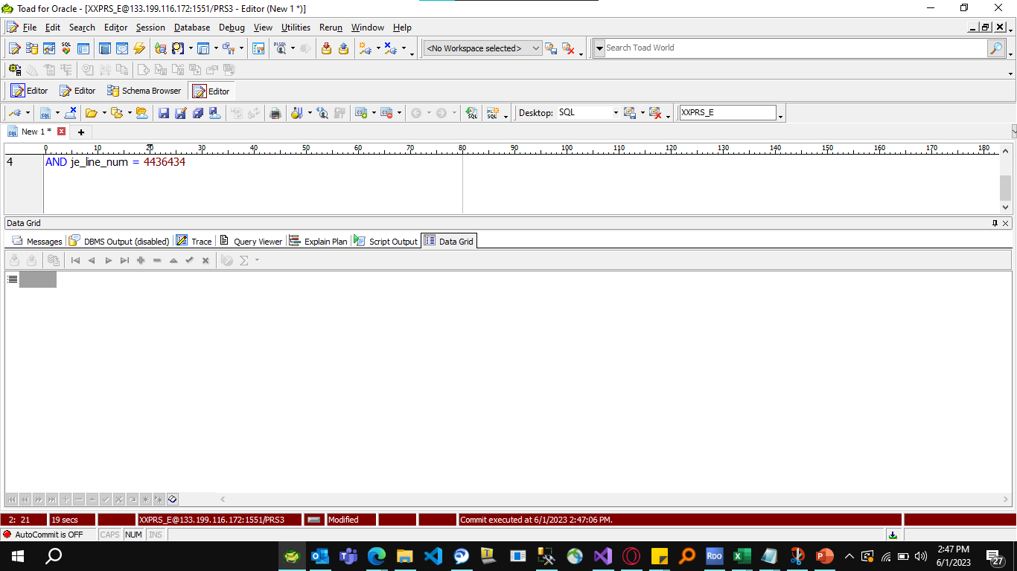

AFTER NYAN EMAIL MO LANG SILA NA NAUPDATE NA SA BACK-ENDTHEN PA RE-RUN MO NA.

